상품제안서
락앤락 New 클립 텀블러 540ml | 상품코드: F19291

 |  |  |  |  |  |  | 02-412-0044 | www.easy1.co.kr
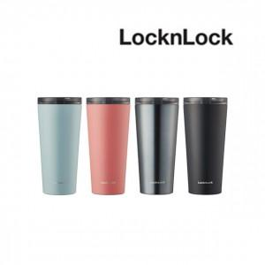

【상세/제작정보】 | 상황에 따라 뚜껑 교체가 가능 클립캡 퓨어캡

【인쇄/포장옵션】 | 실크, 레이저, 개별인쇄 / 포장지포장

【공급단가】 | 수량 | 50~ | 100~ | 500~ | 1,000~ | 2,000~
*VAT별도 | 단가 | 17,270원 | 16,990원 | 16,580원 | 16,160원 | 15,890원

【상품 URL】 | https://dev.easy1.co.kr:443/src/goods_detail.php?gdno=19291

